상품제안서
PGA3단수동엠보+죽사바스+150g타올2p_소 | 상품코드: S08421

 |  |  |  |  |  |  | 02-713-8555 | www.synergygift.co.kr
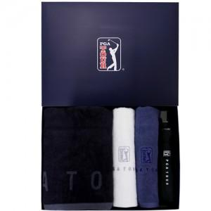

【상세/제작정보】

【인쇄/포장옵션】 | 실크, 자수, 원단1도인쇄 / 포장지포장

【공급단가】 | 수량 | 20~ | 50~ | 100~ | 500~ | 1,000~
*VAT별도 | 단가 | 29,900원 | 29,440원 | 28,750원 | 27,600원 | 26,450원

【상품 URL】 | https://www.synergygift.co.kr:443/src/goods_detail.php?gdno=2573

